91001
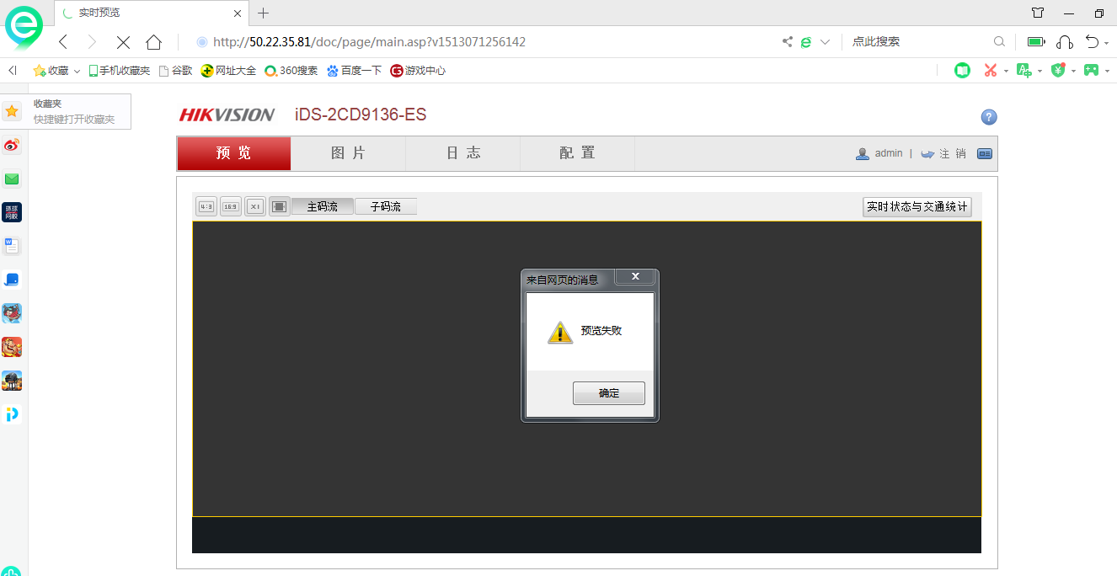
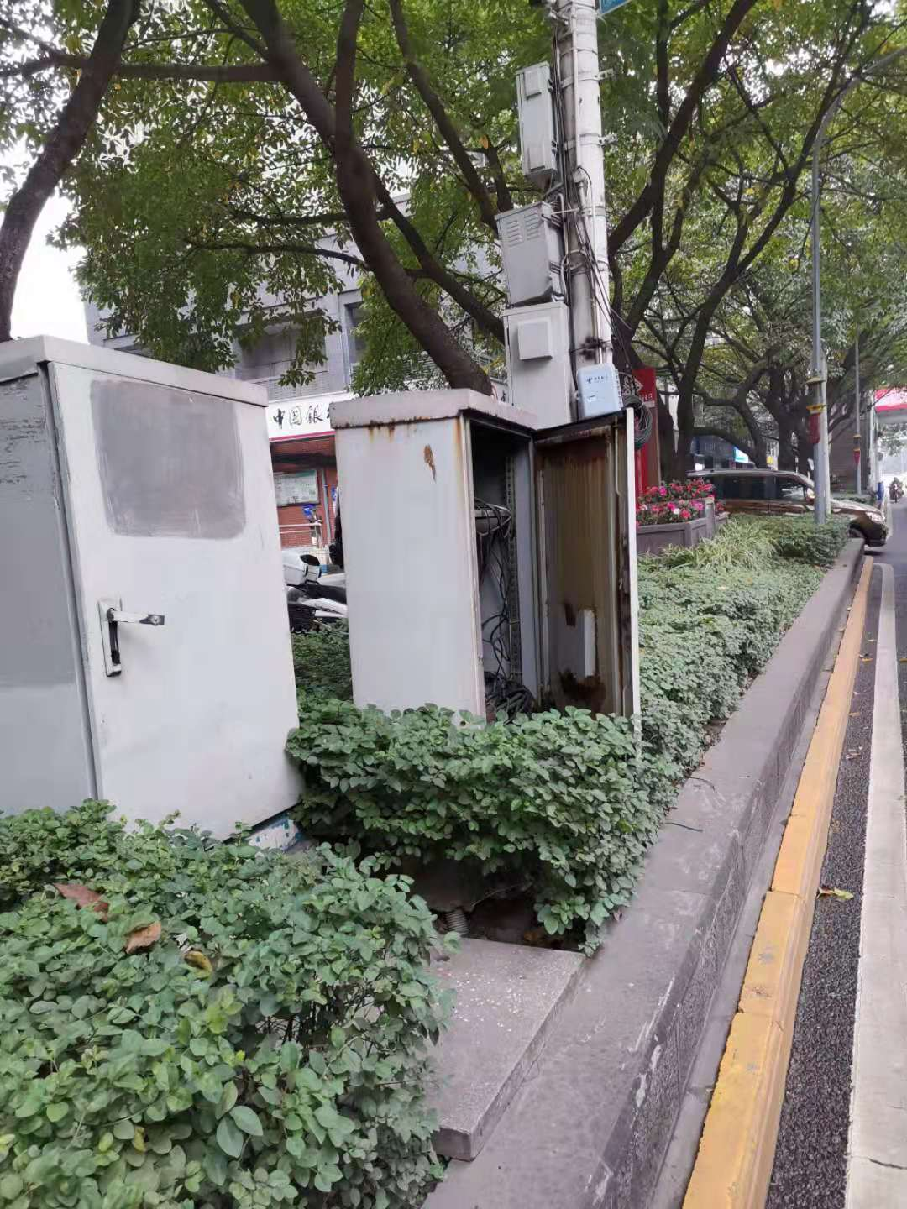
设备信息 |  | 安装点位信息 |  |  | 建设信息
设备类型 | 违停 | 安装地点名称 | 大学城保税港 |  | 业主单位 | 沙区教委
设备档案编号 | 91001 | 坐标（经纬度） | 106.123,29.123 |  | 建设单位 | 重庆恒通
执法设备编号 | 50000000000000001 | 所属大队 | 五大队 |  | 建设移交时间 | 2018年10月09号
电子警察点位主要设备信息
设备名称 | IP地址 | 规格型号（厂家） | 用户名/密码 | 接入终端地址 | 接入服务器地址 | 违法代码
抓拍摄像机 | 50.22.32.5:10000 | TEC-300（海康） | admin/hik12345 | 50.22.32.5 | 50.22.32.248 | 10395,13452,13453,13011,10482,12082,13011,13011,13011,13011
抓拍摄像机 | 50.22.32.5:12000 | TEC-300（海康） | admin/hik12345 | 50.22.32.5 | 50.22.32.248 | 10395,13453
终端服务器 | 50.22.32.5 | TEC-300（海康） | admin/hik12345 |  | 50.22.32.248
抓拍点位主要杆件及材料信息
电子警察悬臂杆 | 八棱H6.5M,L9-15M | 3 |  | 电子警察悬臂杆 | 八棱H6.5M,L9-15M | 3
补光灯 | CXBG-1-PS-DS-TL2002A | 13 |  | 补光灯 | CXBG-1-PS-DS-TL2002A | 13
落地式机箱 | 600*600*1200 | 1 |  | 落地式机箱 | 600*600*1200 | 1
网线 | 3米 | 3
其他信息
电源：引入路口路灯配电箱，光纤网络联通专网
点位示意图 |  |  | 现场照片图

